상품제안서
맞춤제작 일회용 필름카메라 | 상품코드: S13657

 |  |  |  |  |  |  | 02-713-8555 | www.synergygift.co.kr
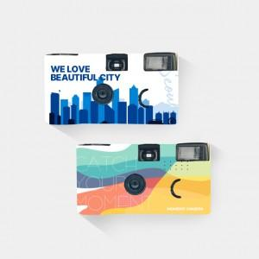 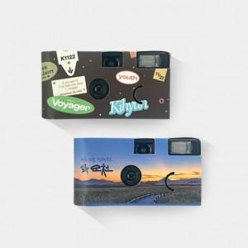 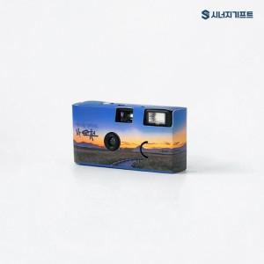

【상세/제작정보】 | 나만의 디자인으로 커버를 커스텀할 수 있는 카메라! 코닥필름 17장 내장 포함

【인쇄/포장옵션】 | 풀칼라 / OPP(비닐)

【공급단가】 | 수량 | 100~ | 300~ | 500~ | 1,000~ | 3,000~
*VAT별도 | 단가 | 30,130원 | 28,970원 | 27,810원 | 26,650원 | 26,190원

【상품 URL】 | https://www.synergygift.co.kr:443/src/goods_detail.php?gdno=18055

